ST-SC-001
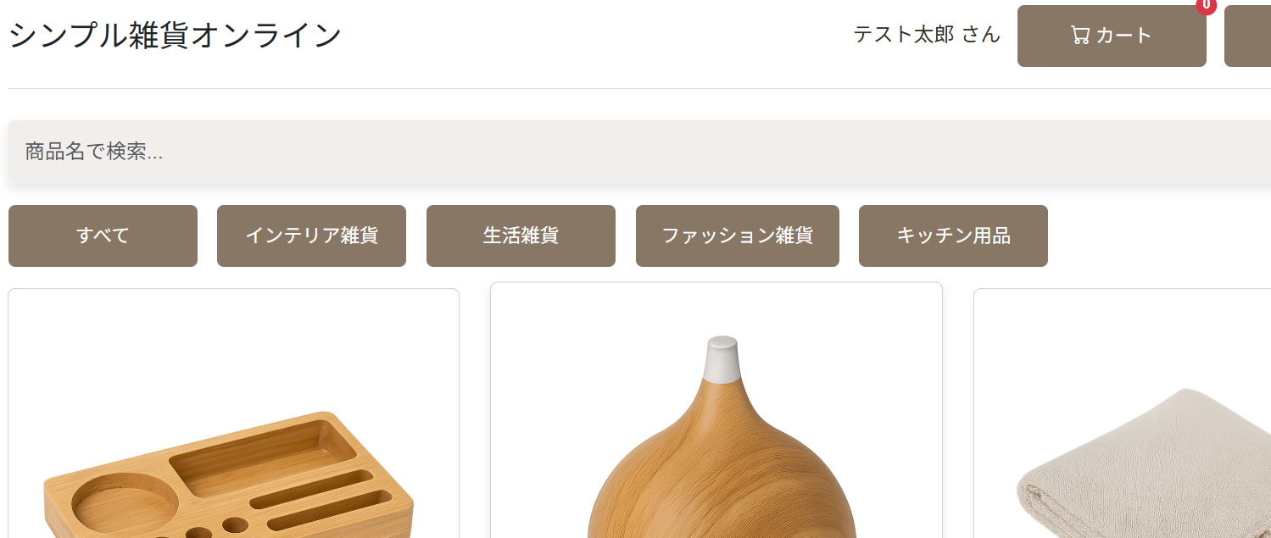
ログイン後画面
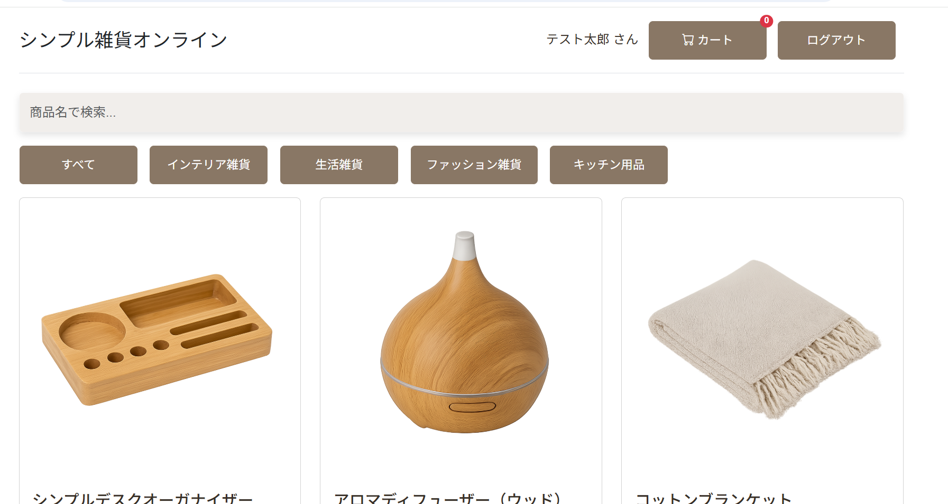

詳細画面及びカート追加処理
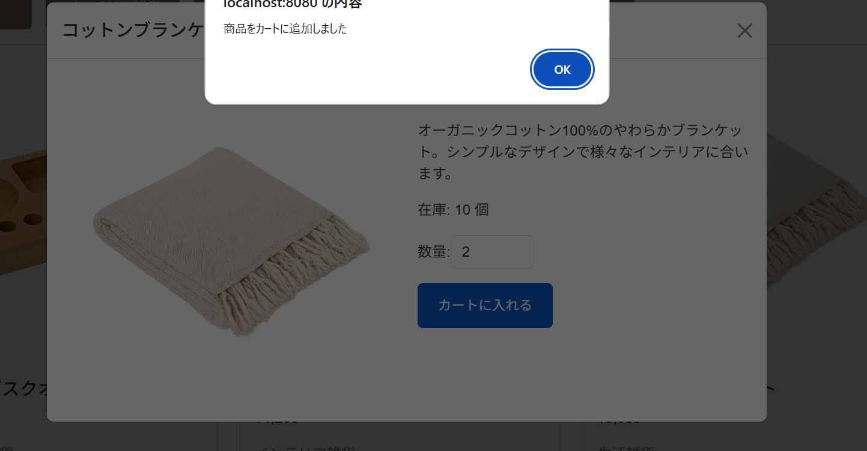

同上
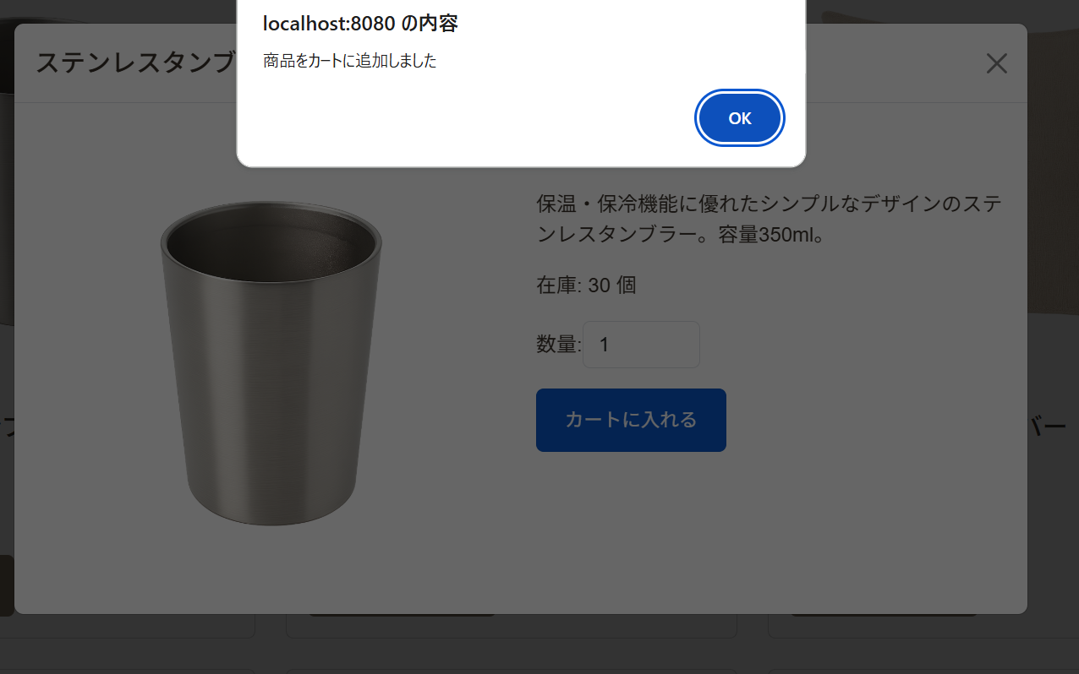

カート内容
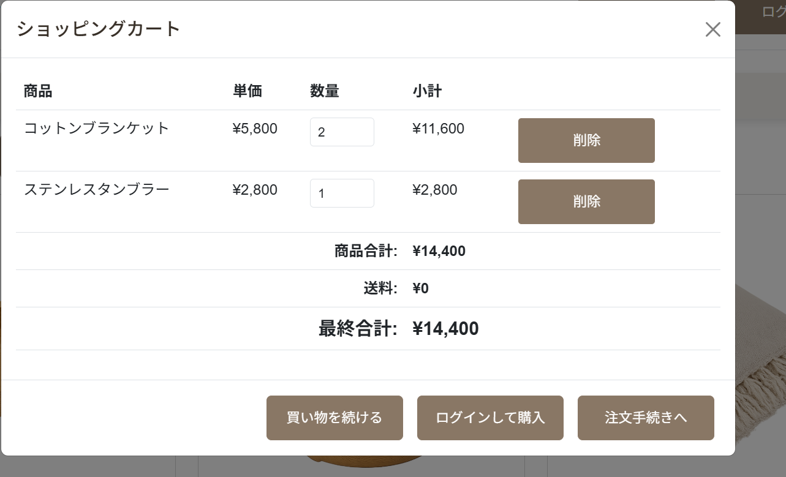

注文完了画面
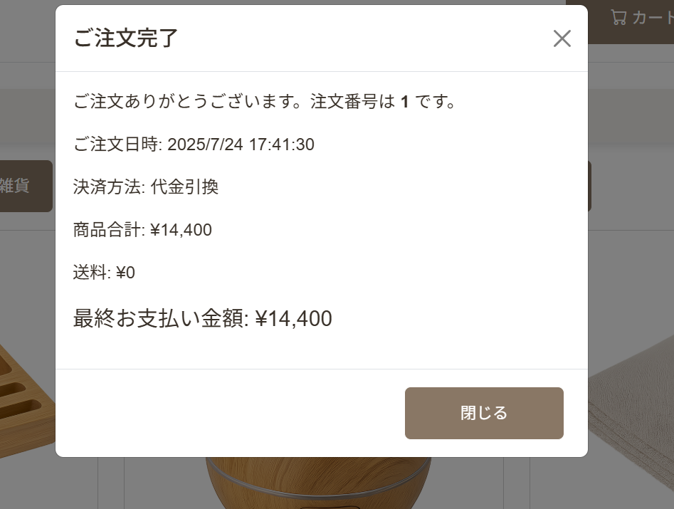

在庫数確認
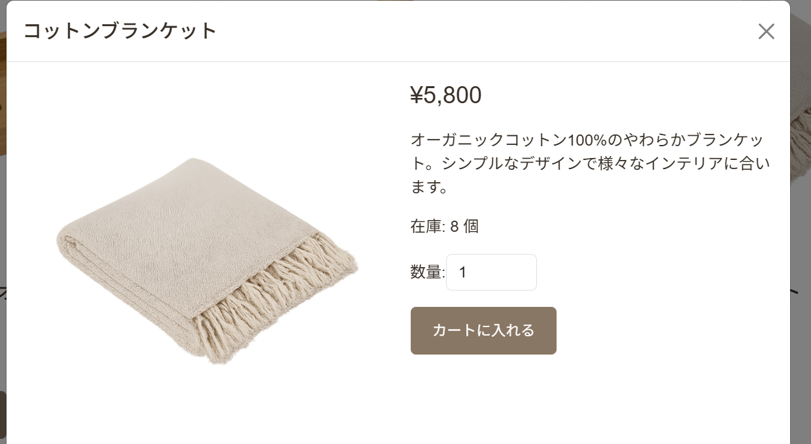

同上
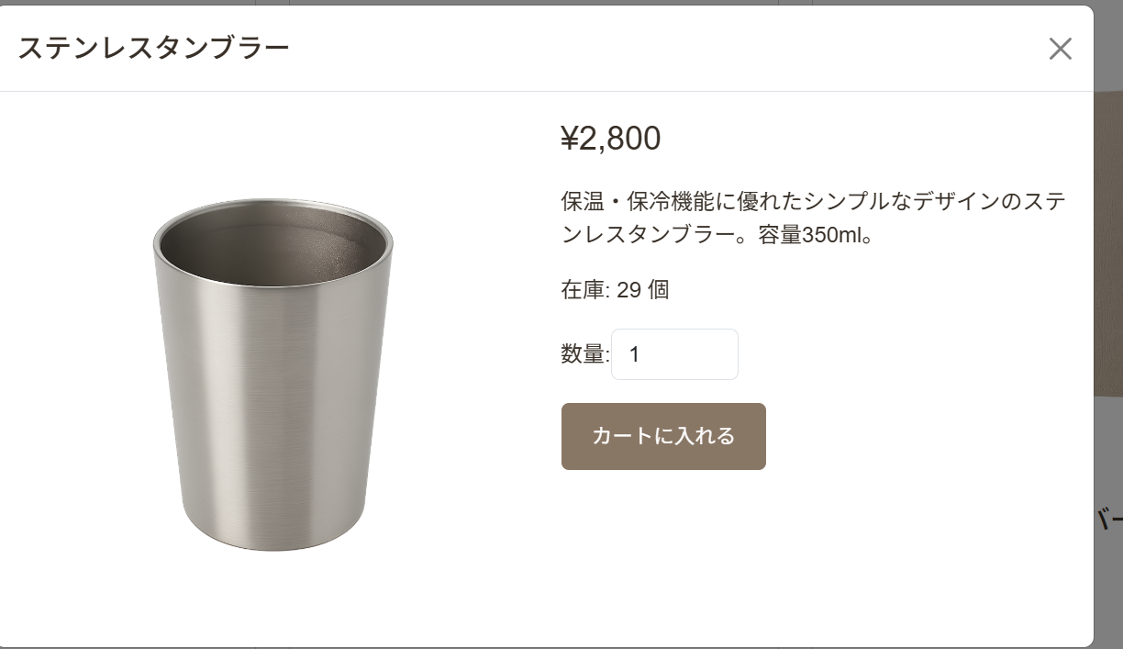

カート内残数確認

ST-SC-002
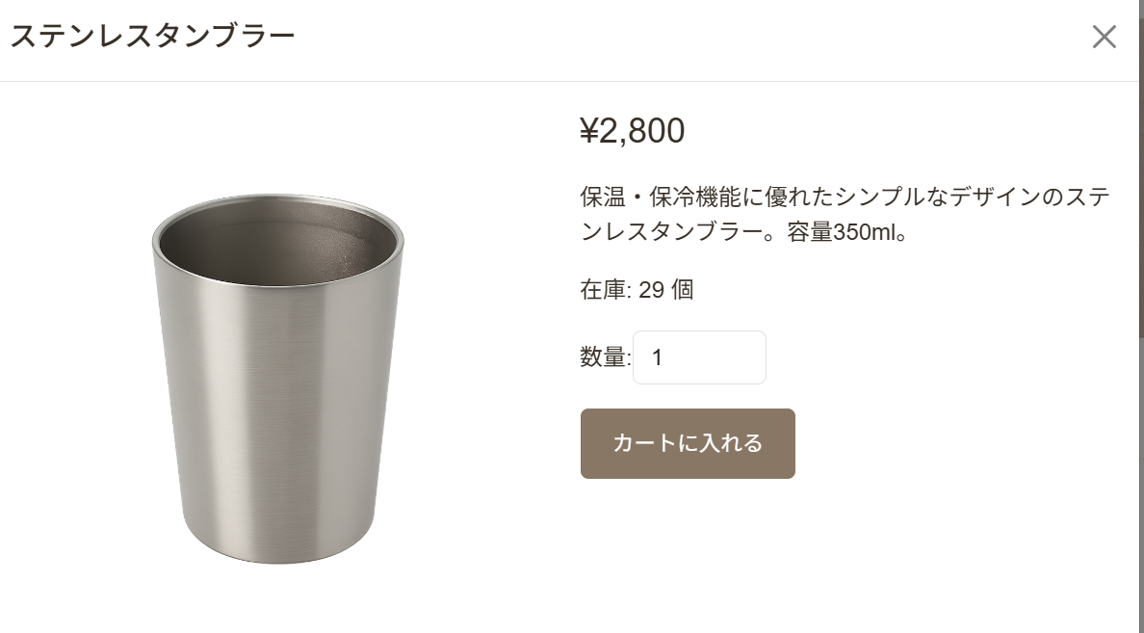
カートに商品追加


一部商品削除
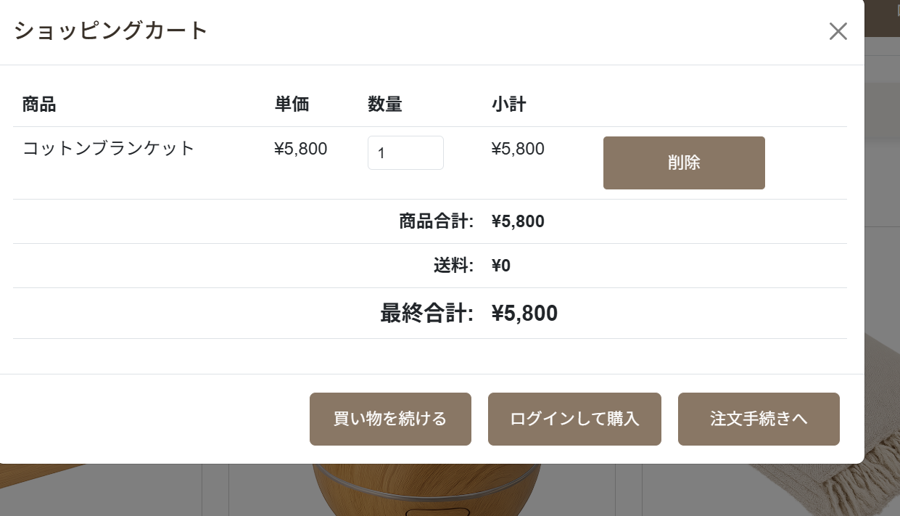

注文完了画面
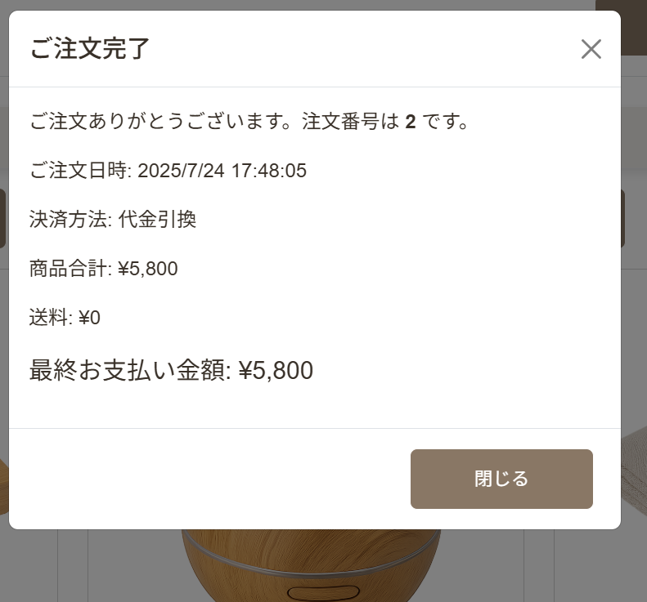

在庫数確認
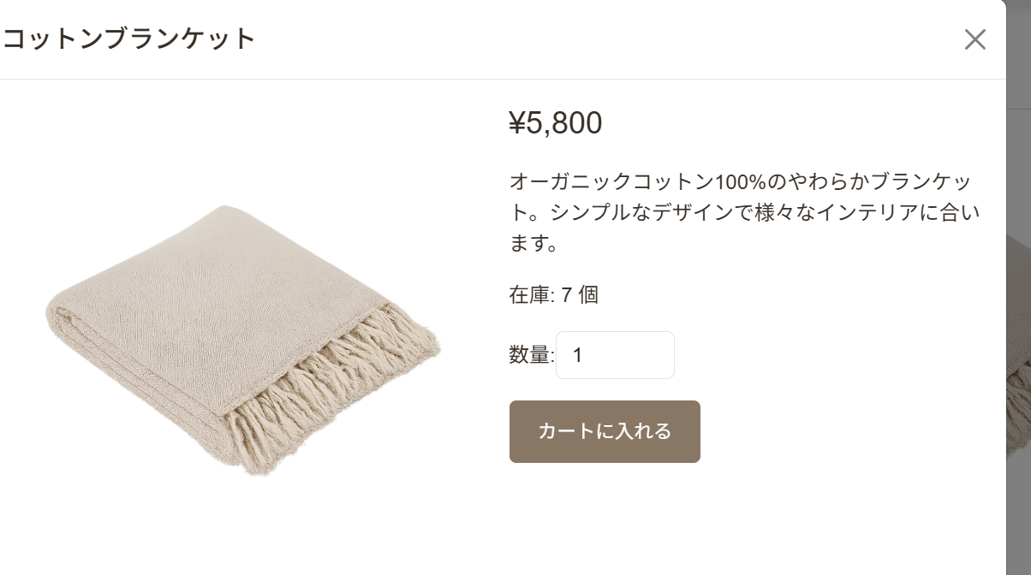

同上

ST-SC-003
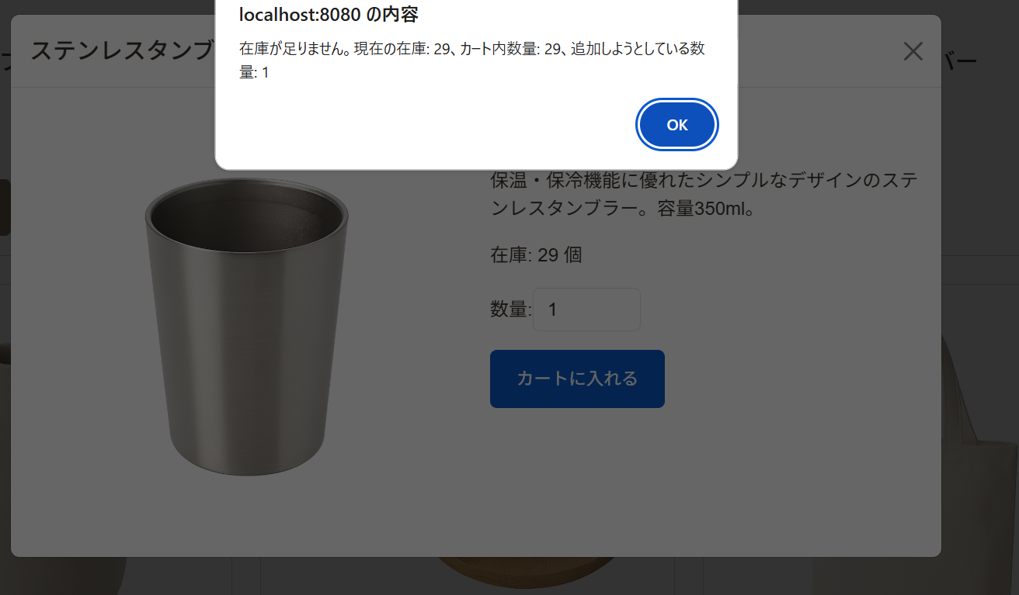
在庫を超える数をカートに追加しようとしている

ST-SC-004
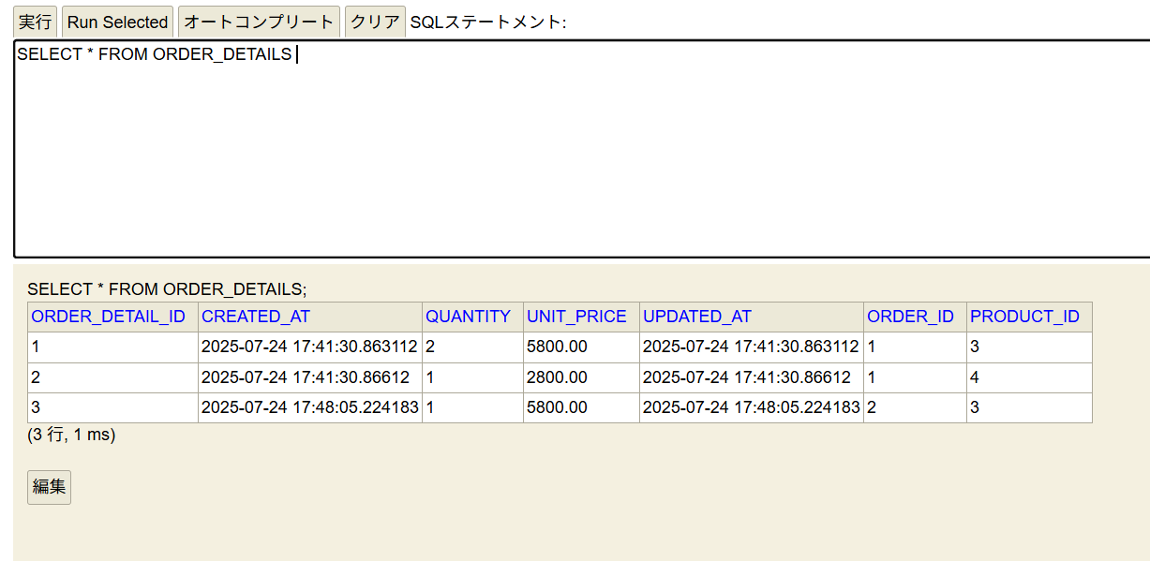
注文完了後再度注文手続きへ
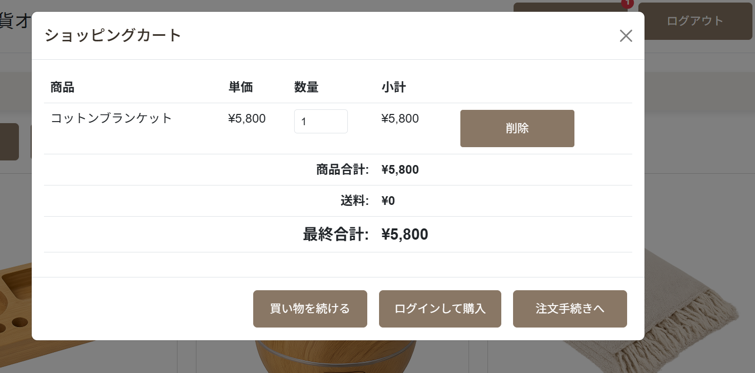

異なる注文番号表示

DB更新確認

ST-SC-005
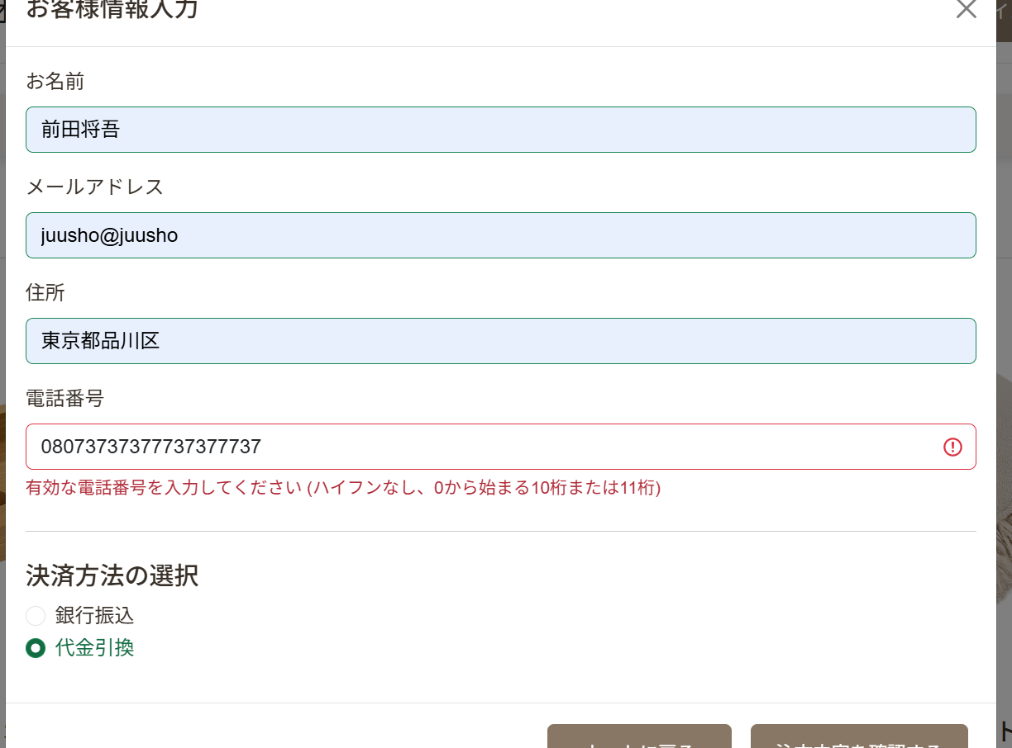
お客様情報入力画面における電話番号入力欄に文字を追加（エラーメッセージ表示確認）
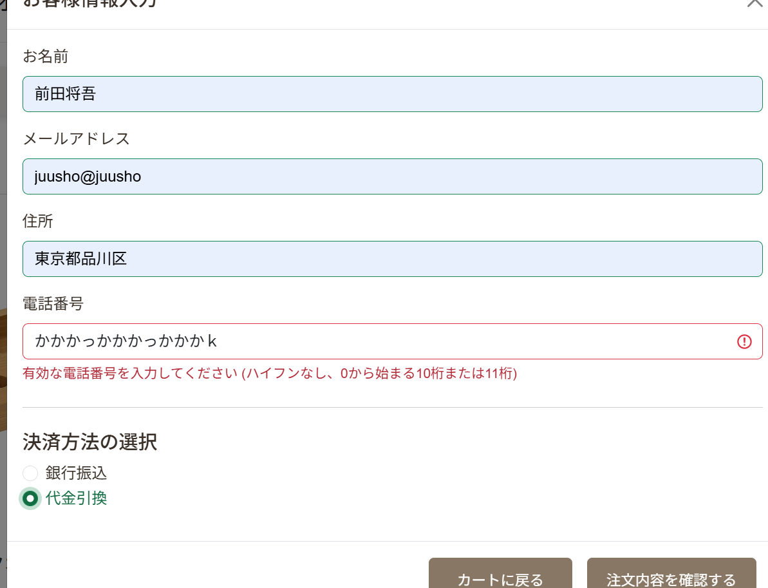

電話番号入力欄に異常な数の数字を入力（エラーメッセージ表示確認）

ST-SC-006
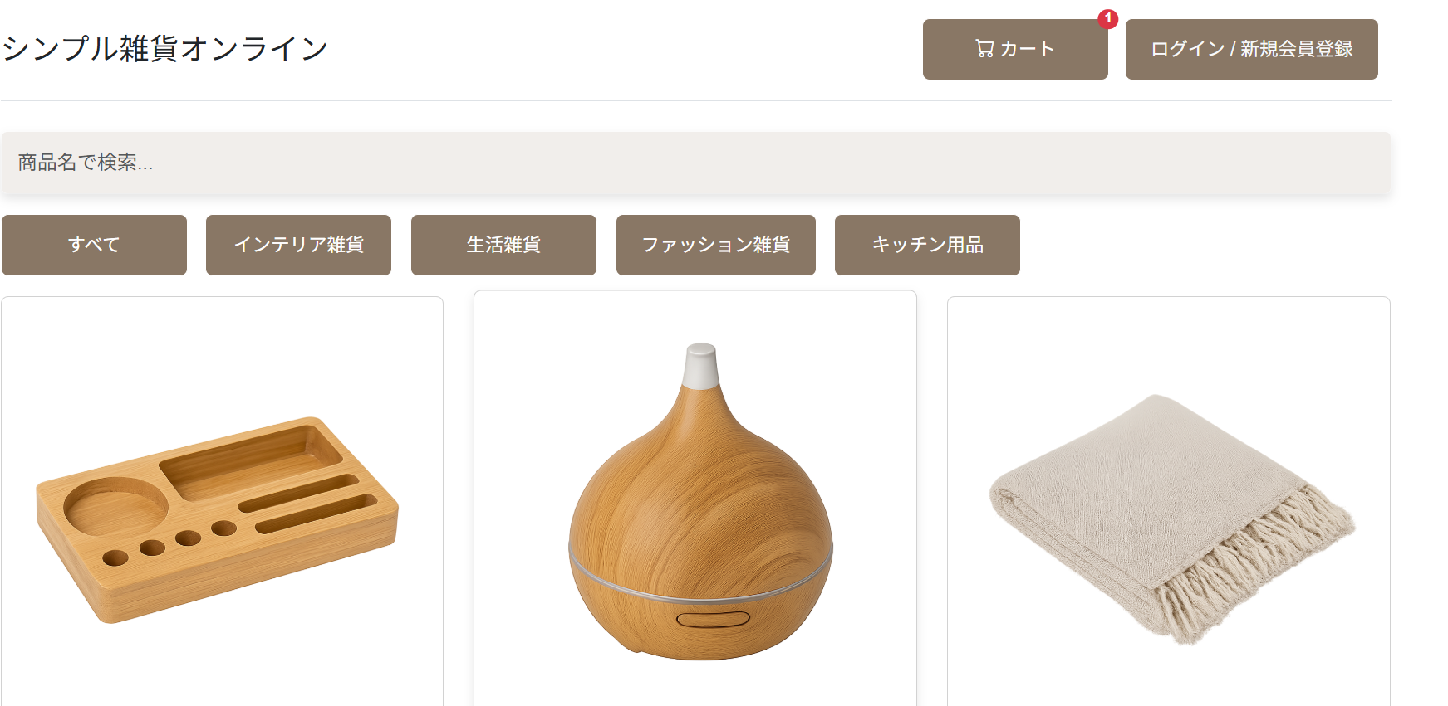
カートに商品を追加した後にDBで在庫を０にして注文内容確認画面へ（未ログイン状態）
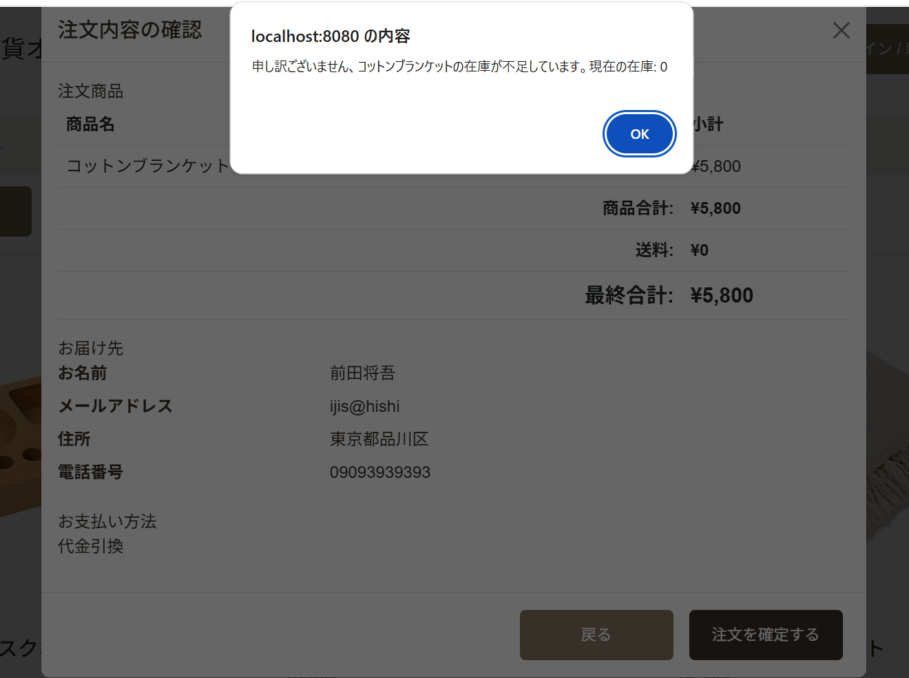

「OK」ボタンを押した後、カート情報の維持確認

ST-SC-007
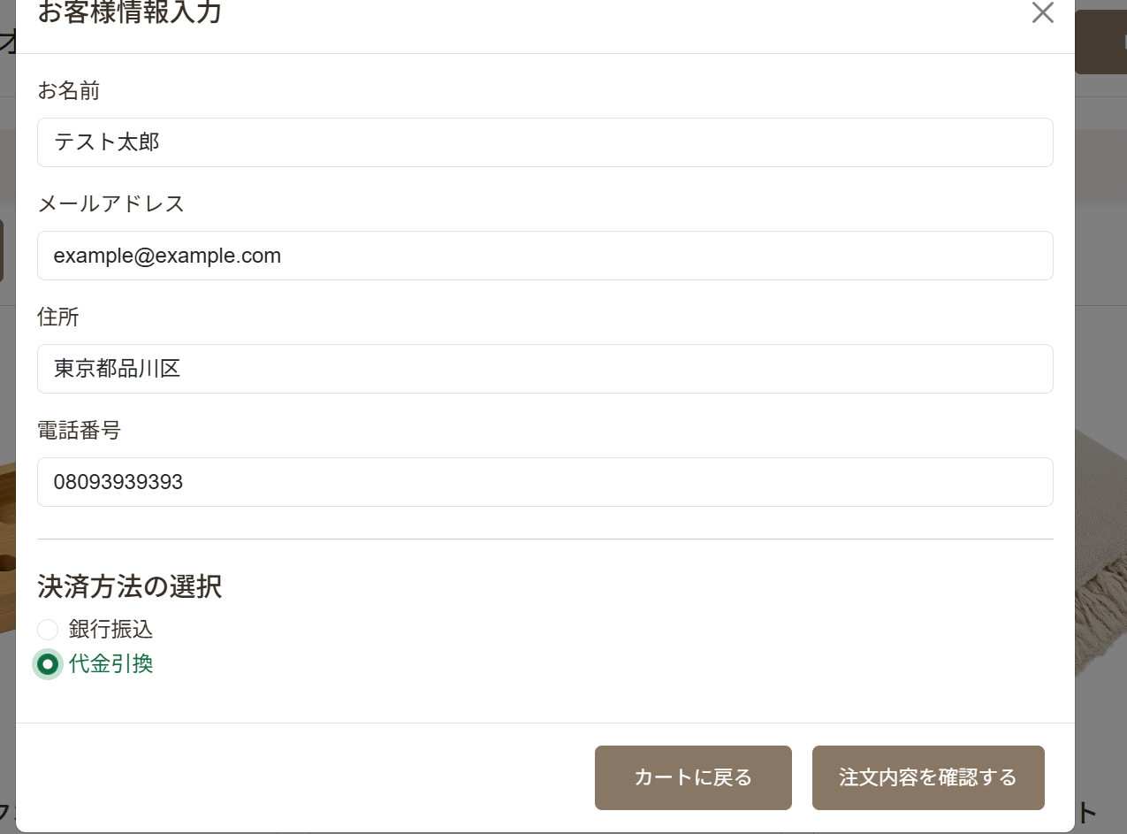
ログイン後にカート画面で「ログインして購入」を押す
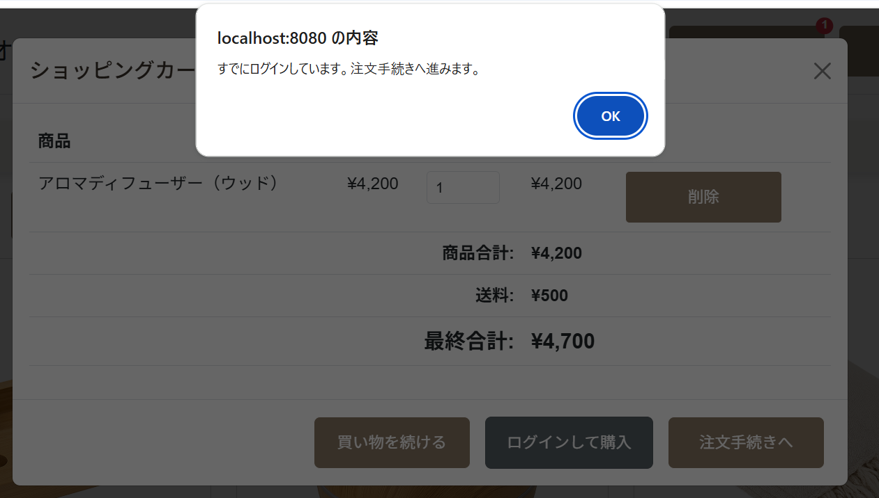

注文手続き画面に遷移

